População
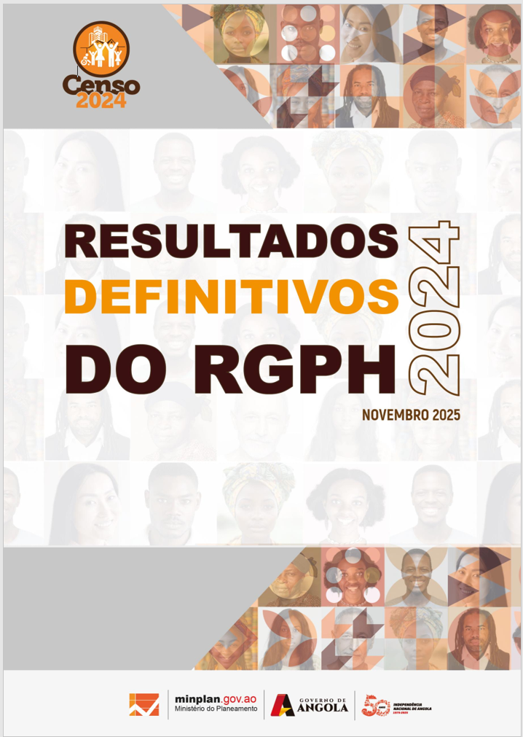

Quadros Anexos
1. População

Estado Civil
Quadros Anexos -
2. Estado Civil

Registo civil
Quadros Anexos -
3. Registo Civil

Deficiência e Albinismo
Quadros Anexos -
4. Deficiência

Orfandade
Quadros Anexos -
5. Orfandade

Língua
Quadros Anexos -
6. Língua e etnia

Religião
Quadros Anexos -
7. Religião

Educação
Quadros Anexos -
8. Educação e FP

Agregado Familiar
Quadros Anexos -
9.Agregado Familiar

Habitação
Quadros Anexos -
11. Habitação

